Hoja1
Imagen
 | grid main |  |  | Imagen
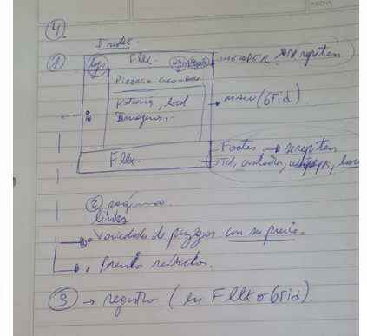

 | main

 | nav-lateral | titulo main | titulo main | titulo main | titulo main | titulo main | titulo main
 | nav-lateral | historia-local | historia-local | historia-local | historia-local | historia-local | historia-local
 | nav-lateral | historia-local | historia-local | historia-local | historia-local | historia-local | historia-local
 | nav-lateral | imagen1 | imagen1 | imagen1 | imagen2 | imagen2 | imagen2
 | nav-lateral | imagen1 | imagen1 | imagen1 | imagen2 | imagen2 | imagen2
 | nav-lateral | imagen1 | imagen1 | imagen1 | imagen2 | imagen2 | imagen2
 | nav-lateral | imagen1 | imagen1 | imagen1 | imagen2 | imagen2 | imagen2
 | nav-lateral | imagen1 | imagen1 | imagen1 | imagen2 | imagen2 | imagen2
 | nav-lateral | imagen3 | imagen3 | imagen3 | imagen4 | imagen4 | imagen4
 | nav-lateral | imagen3 | imagen3 | imagen3 | imagen4 | imagen4 | imagen4
 | nav-lateral | imagen3 | imagen3 | imagen3 | imagen4 | imagen4 | imagen4
 | nav-lateral | imagen3 | imagen3 | imagen3 | imagen4 | imagen4 | imagen4
 | nav-lateral | imagen3 | imagen3 | imagen3 | imagen4 | imagen4 | imagen4

